SEC-1
Размер и структура на блокираните ДЦК
 | за обезпечение на бюджетни средства | мобилизирани за кредитните операции на Eвросистемата | по учредени особени залози
30.VІ.2023 | 1356.3263862 |  | 0
30.VІ.2024 | 1643.6026127 |  | 0
30.VІ.2025 | 1744.221986 |  | 0
30.VІ.2026 | 1914.5068757 | 80 | 0

Забележка: Евровата равностойност на ДЦК, емитирани в лева преди 01.01.2026г., е изчислена по официален обменен курс от 1.95583 лв. за 1 евро.

SEC-3
 | 1
 | 1

SEC-5
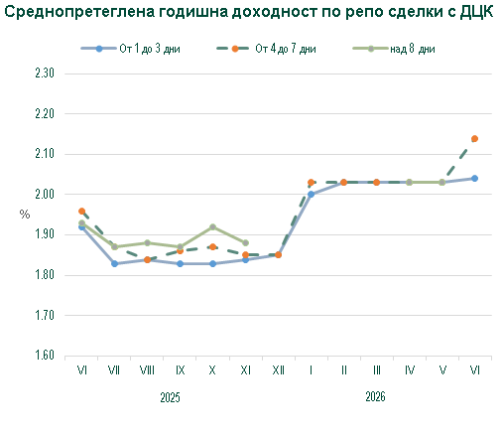

SEC-8A
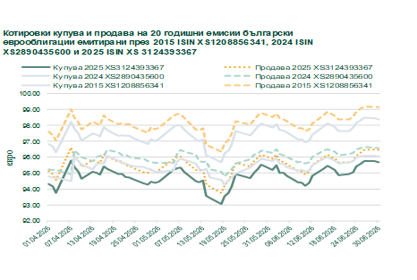
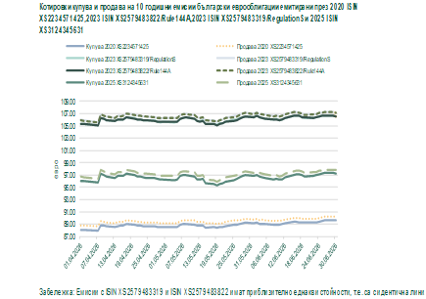

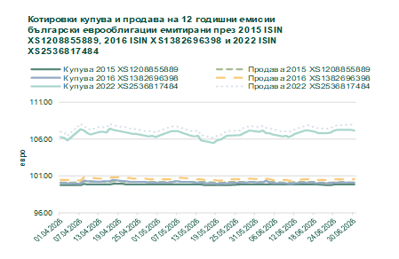
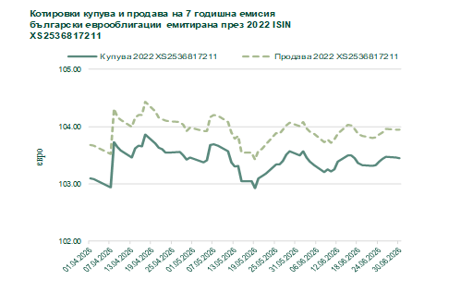

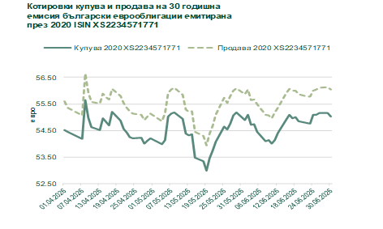
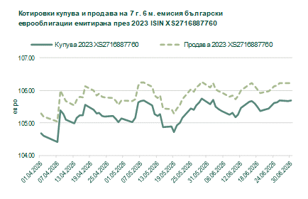

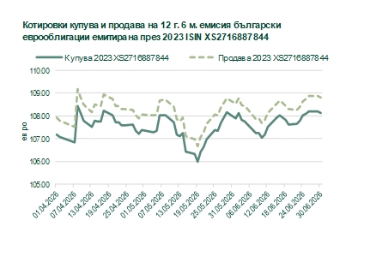
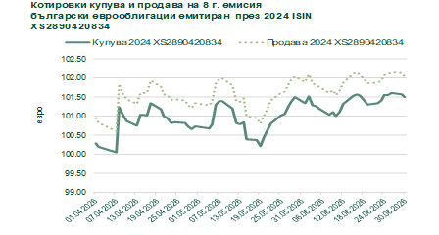

SEC-8B
